B - Infraestructura
 |  |  | GESTIÓN DOCUMENTAL |  |  |  |  |  |  |  |  |  |  |  |  |  |  |  |  | POLICÍA NACIONAL
Código:1GD-FR-0020
Fecha: 09/07/2025 |  |  | DIAGNÓSTICO INTEGRAL PARA LOS ARCHIVOS DE LA POLICÍA NACIONAL
Versión: 1
CONTINUIDAD DIAGNÓSTICO INTEGRAL PARA LOS ARCHIVOS DE LA POLICÍA NACIONAL

B. INFRAESTRUCTURA
ASPECTOS A TENER EN CUENTA
Los edificios y locaciones destinados como sedes de archivos, deberán cumplir con las condiciones de edificación, almacenamiento, medio ambiental, de seguridad y de mantenimiento que garanticen la adecuada conservación de los acervos documentales (Acuerdo 049 del 05/05/2000 "Por el cual se desarrolla el artículo 61 del capítulo 7º de conservación documentos el reglamento general de archivos sobre "condiciones de edificios y locales destinados a archivos").

B1. DATOS GENERALES Y UBICACIÓN DEL DEPÓSITO DE ARCHIVO
Fecha de Construcción |  |  |  |  |  | Acto Administrativo de construcción |  |  |  | Condición Legal del Bien Inmueble |  | Ubicación Geográfica |  |  |  |  |  |  |  |  | Ubicación específica
Día |  | Mes |  | Año |  |  |  |  |  |  |  | Zona |  |  | Punto cardinal |  |  | Unidad Administrativa
28 |  | 11 |  | 2011 |  | Resolución 04377 |  |  |  | Propio (Institución) |  | Urbana |  |  | Suroriente |  |  | Barrio |  |  | En la sede principal de la unidad (Interna)
B.2 ESTADO DE LA EDIFICACIÓN
Estado de la Construcción |  |  |  |  |  | Niveles de la Edificación |  | Nivel de Ubicación del Archivo |  | Servicios Básicos |  |  | Inmediaciones / áreas colindantes |  |  |  | Situaciones de Riesgo Detectadas
Construida |  |  |  |  |  | Uno |  | Uno |  | Luz, Agua |  |  | Armerillos, Almacén de Intendencia |  |  |  | Grietas, hundimientos
B.3 CONDICIONES TÉCNICAS MÍNIMAS EXIGIDAS
Área Administrativa |  |  |  | Zona de Consulta |  |  |  | Depósitos Documentales |  |  | Laboratorio de Microfilmación |  |  |  | Laboratorio de Digitalización |  |  |  | Zona Cuarentena (Biodeterioro)
Interno y Externo | Área en m² |  |  | Interno | Área en m² |  |  | Externo | Área en m² |  |  | Área en m² |  |  |  | Área en m² |  |  |  | Área en m²
 | 28,22 m² |  |  |  | 7,5 m² |  |  |  | 90 m² |  |  | N/A |  |  |  | N/A |  |  |  | N/A
Las diferentes áreas se encuentran aisladas |  |  |  |  |  |  |  | Número de Depósitos Documentales |  |  |  |  |  |  | Total de m² asignados
ESTANTERÍA / ARCHIVADORES, SEÑALÉTICA Y SISTEMA DE ILUMINACIÓN
Estantería |  | Clase y Altura |  |  |  |  |  | Sistema de Iluminación |  | Existencia de Luz |  |  |  |  | Señalética, rutas de evacuación, plan de contingencia frente a desastres |  | El Archivo de la Unidad cuenta con sistema de señalización
 |  | Fija de un nivel con 2,20 metros de altura |  |  |  |  |  |  |  | Artificial |  |  |  |  |  |  | Orientadoras, Informativas, Direccionales, Identificativas, Reguladoras, Ornamentales |  |  |  |  |  |  | Aire Acondicionado
 |  | Longitud |  |  |  |  |  |  |  | Sistema Utilizado |  |  |  |  |  |  | Se cuenta con plan de emergencia y contingencia |  |  |  |  |  |  | Deshumificador
 |  | Estantería de menos de 100 metros de longitud |  |  |  |  |  |  |  | Fluorescente |  |  |  |  |  |  | Si |  |  |  |  |  |  | Extractor
 |  | Capacidad de soportar peso |  |  |  |  |  |  |  | Intensidad e impacto |  |  |  |  |  |  | Rutas de evacuación y salidas de emergencia |  |  |  |  |  |  | Extractor Eléctrico
 |  | Cada bandeja no soporta un peso de 100 kg / mt lineal |  |  |  |  |  |  |  | Radiación visible lumínica menor o igual a 100 lux. |  |  |  |  |  |  | El Archivo cuenta con dos salidas debidamente señalizadas |  |  |  |  |  |  | Humificador
SISTEMA DE VENTILACIÓN Y CONDICIONES AMBIENTALES |  |  |  |  |  |  |  |  |  |  |  |  |  |  |  |  |  |  |  |  |  |  |  | Luxómetro
Ventilación |  | Clase de Ventilación |  |  |  |  |  | Los depósitos cuentan con sistemas de regulación ambiental |  | Condiciones Ambientales |  |  |  |  | Mantenimiento y Limpieza |  | Área Administrativa |  |  |  |  |  |  | Termohigrómetro
 |  | Natural y artificial |  |  |  |  |  |  |  | Control, regulación y verificaión de Humedad Relativa, Temperatura |  |  |  |  |  |  | Diario |  |  |  |  |  |  | Ventiladores
 |  | Sistema de Ventilación Artificial |  |  |  |  |  |  |  | De no aplicarse ningún sistema, escoja el motivo |  |  |  |  |  |  | Área de Consulta y Depósitos |  |  |  |  |  |  | Todos los anteriores
 |  | Extractores e Inyectores de Aire |  |  |  |  |  |  |  |  |  |  |  |  |  |  | Mensual |  |  |  |  |  |  | Aire Acondicionado - Deshumificador
 |  | Sistema de Ventilación Naturales |  |  |  |  |  |  |  | Nombre los equipos existentes en el depósito documental ( aire acondicionado, Deshumificador, Extractor, Extractor eléctrico, Humificador, Luxómetro, Termohigrómetro, Ventiladores |  |  |  |  |  |  | Laboratorios de Digitalización y Microfilmación |  |  |  |  |  |  | Aire Acondiconado - Humificador
 |  | Puertas |  |  |  |  |  |  |  | aire acondicionado, deshumificador, extractor,luxometro, termohigrómetros |  |  |  |  |  |  | No Aplica |  |  |  |  |  |  | Aire Acondicioando - Luxómetro
B.4 SISTEMA DE SEGURIDAD |  |  |  |  |  |  |  |  |  |  |  |  |  |  |  |  |  |  |  |  |  |  |  | Aire Acondiconado - Termohoigrómetro
Circuito Cerrado de Televisión |  |  | Fecha último mantenimiento |  | Sistema Biométrico |  |  | Fecha último mantenimiento |  | Alarma contra robos |  | Fecha último mantenimiento |  | Sistema Contra Incendios (Detención y Extinción) |  |  | Fecha último mantenimiento |  | Seguridad Policial |  |  | Cantidad personal por turno |  | Aire Acondicionado - Ventiladores
 |  |  | DD-MM-AAAA |  | No |  |  | DD-MM-AAAA |  | No |  | DD-MM-AAAA |  | No |  |  | DD-MM-AAAA |  | No |  |  |  |  | Deshumificador - Extractor
B.5 ELEMENTOS Y EQUIPOS ASIGNADOS AL GRUPO DE GESTIÓN DOCUMENTAL Y DEPÓSITOS DOCUMENTALES |  |  |  |  |  |  |  |  |  |  |  |  |  |  |  |  |  |  |  |  |  |  |  | Deshumificador - Extractor eléctrico
Elementos |  |  |  |  | Cantidad | Fecha último mantenimiento o calibración |  |  | Elementos |  |  |  |  | Cantidad | Equipos |  |  |  |  | Cantidad | Fecha último mantenimiento o calibración |  |  | Deshumificador - Luxómetro
Cuenta con extintores CO2 |  |  |  |  | 1 | 10 | 6 | 2025 | Puestos de Trabajo |  |  |  |  | 7 | Termohigrómetros |  |  |  |  | 2 | 10 | 6 | 2025 | Deshumificador - Termohigrometro
Cuenta con extintores Multipropósito |  |  |  |  | 4 | 12 | 10 | 2025 | Teléfonos |  |  |  |  | - | Deshumidificadores / Humidificadores |  |  |  |  | 1 | 30 | 6 | 2025 | Deshumificador - ventiladores
Cuenta con extractores de aire |  |  |  |  | 5 | DD | MM | AAAA | Unidades de Conservación (Cajas) |  |  |  |  | 400 | Equipos de Microfilmación |  |  |  |  | 0 | DD | MM | AAAA | Extractor - Humificador
Cuenta con sensores de movimiento: |  |  |  |  | 0 | DD | MM | AAAA | Unidades de Conservación (Carpetas) |  |  |  |  | 1200 | Equipos de digitalización (Escáneres) |  |  |  |  | 2 | 10 | 8 | 2025 | Extractor - Luxómetro
Otros |  |  |  |  |  | DD | MM | AAAA | Equipos de Cómputo |  |  |  |  | 7 | Impresoras- fotocopiadoras |  |  |  |  | 2 | 15 | 10 | 2025 | Extractor Termohigrómetro
Cuáles? |  |  |  |  |  |  |  |  |  |  |  |  |  |  |  |  |  |  |  |  |  |  |  | Extractor Ventiladores
EVIDENCIA FOTOGRÁFICA |  |  |  |  |  |  |  |  |  |  |  |  |  |  |  |  |  |  |  |  |  |  |  | Extractor -eléctrico Humificador
ANEXAR REGISTRO FOTOGRÁFICO QUE DEN CUENTA DE LAS CONDICIONES TÉCNICAS MÍNIMAS QUE PRESENTA LA ESTRUCTURA DEL ARCHIVO, EQUIPAMIENTO Y MOBILIARIO, ESTANTERÍA, SEÑALÉTICA Y SEGURIDAD, LAS ÁREAS COLINDANTES Y EL ESTADO DE LA INFORMACIÓN ADMINISTRADA POR LA UNIDAD |  |  |  |  |  |  |  |  |  |  |  |  |  |  |  |  |  |  |  |  |  |  |  | Extractor eléctrico- Luxómetro
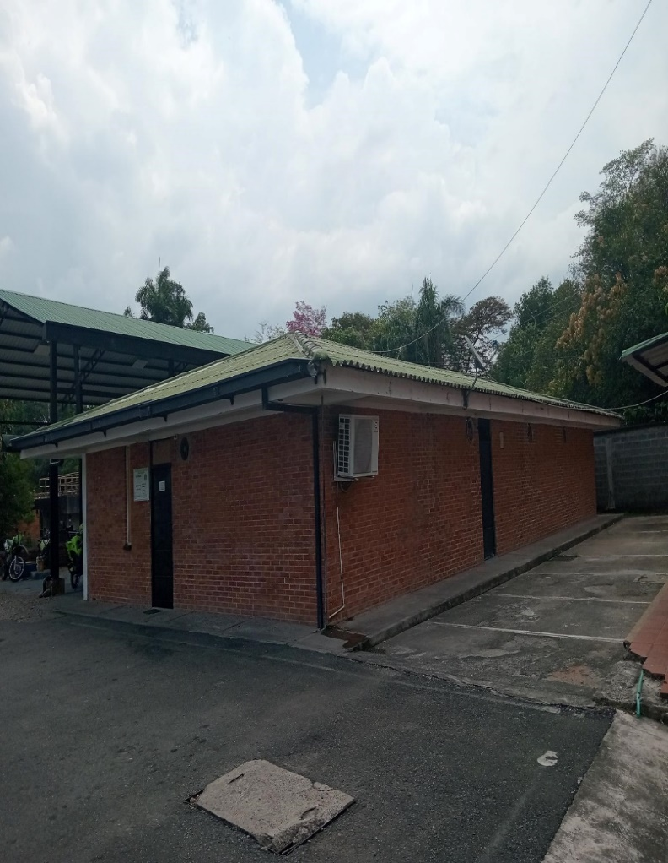 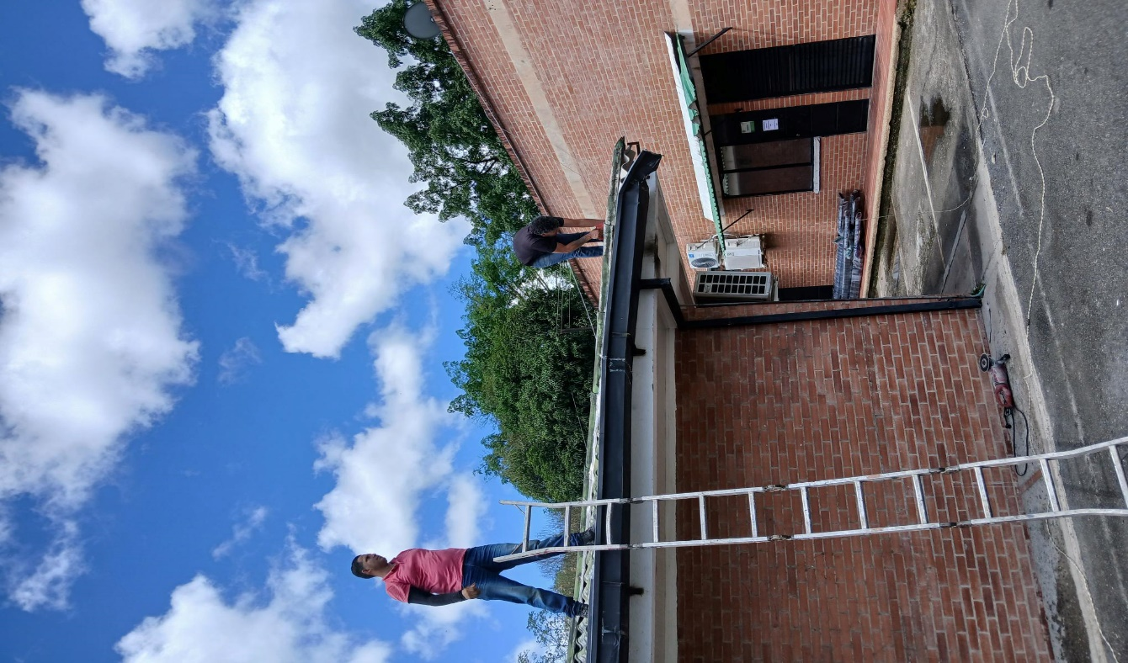 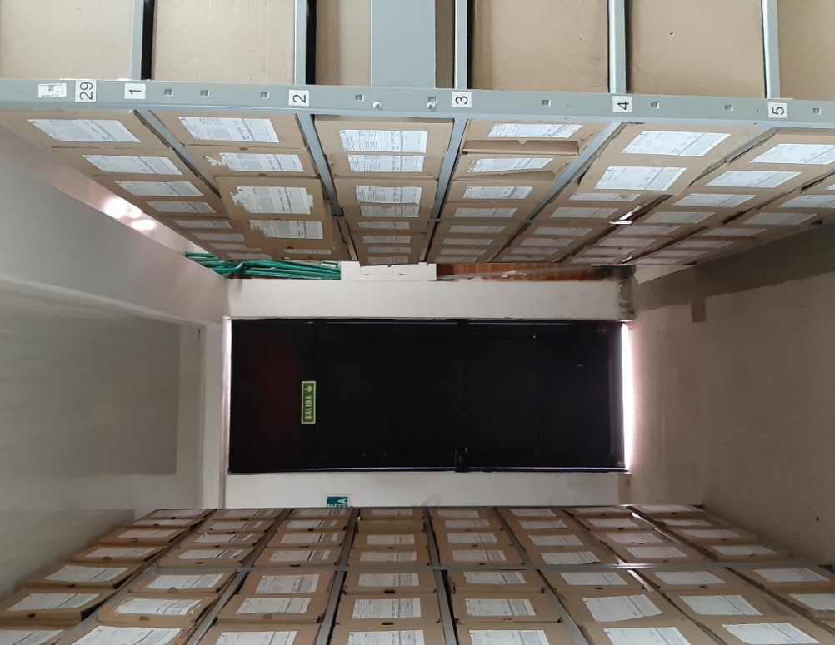 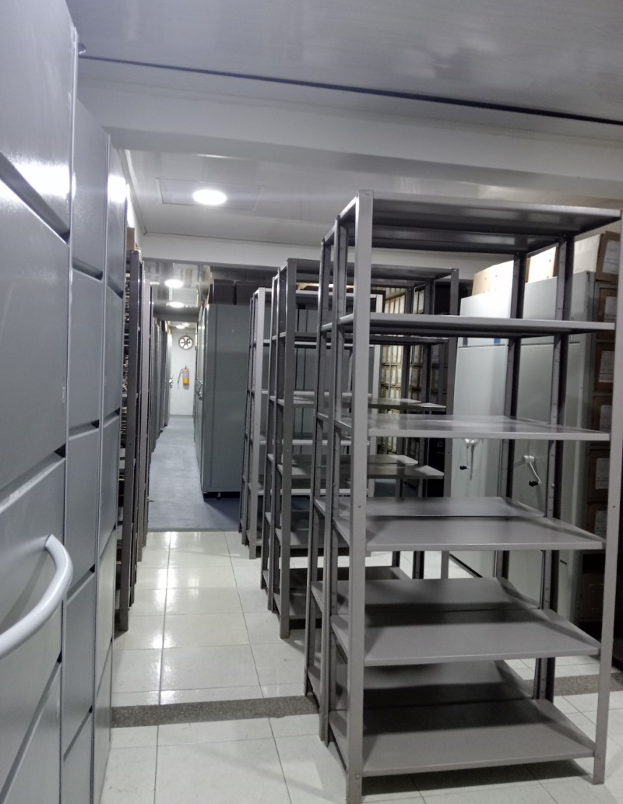 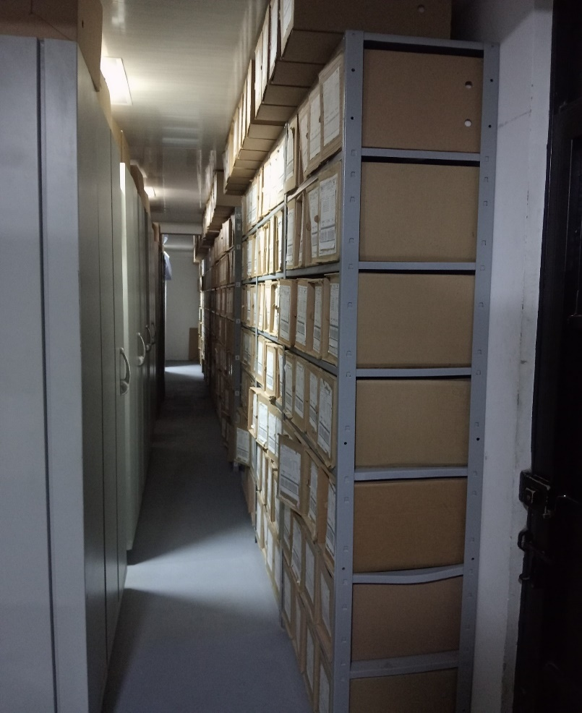 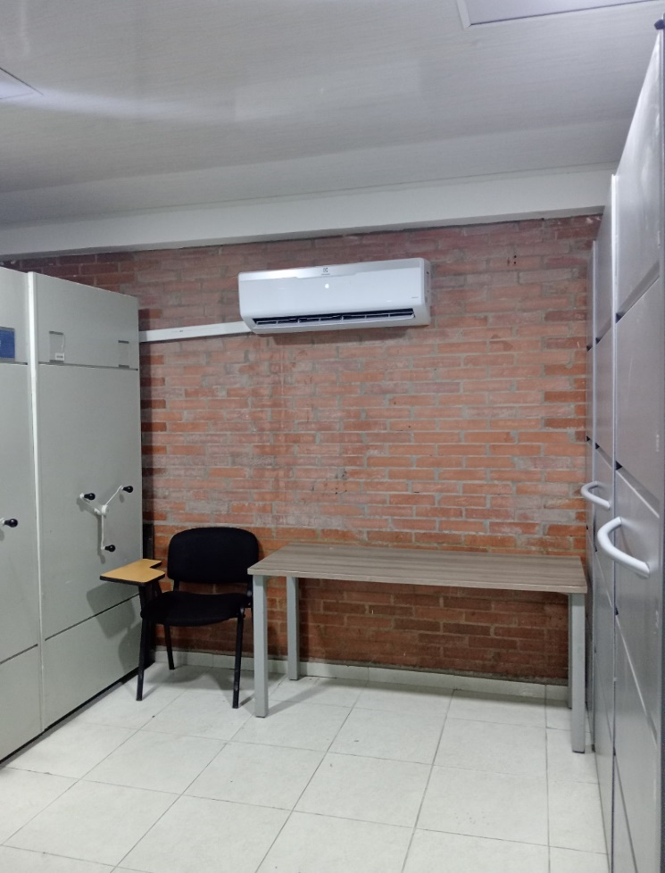 |  |  |  |  |  |  |  |  |  |  |  |  |  |  |  |  |  |  |  |  |  |  |  | Extractor eléctrico - Termohigrómetro
 |  |  |  |  |  |  |  |  |  |  |  |  |  |  |  |  |  |  |  |  |  |  |  | Extractor eléctrico - Ventiladores
 |  |  |  |  |  |  |  |  |  |  |  |  |  |  |  |  |  |  |  |  |  |  |  | Humificador - Luxómetro
 |  |  |  |  |  |  |  |  |  |  |  |  |  |  |  |  |  |  |  |  |  |  |  | Humificador - Termohigrómetro
 |  |  |  |  |  |  |  |  |  |  |  |  |  |  |  |  |  |  |  |  |  |  |  | Humificador - Ventiladores
 |  |  |  |  |  |  |  |  |  |  |  |  |  |  |  |  |  |  |  |  |  |  |  | Aire Acondicionado - Deshumificador - Humificador
 |  |  |  |  |  |  |  |  |  |  |  |  |  |  |  |  |  |  |  |  |  |  |  | Aire Acondiconado - Humificador -
 |  |  |  |  |  |  |  |  |  |  |  |  |  |  |  |  |  |  |  |  |  |  |  | Aire Acondicioando - Luxómetro
 |  |  |  |  |  |  |  |  |  |  |  |  |  |  |  |  |  |  |  |  |  |  |  | Aire Acondiconado - Termohoigrómetro
 |  |  |  |  |  |  |  |  |  |  |  |  |  |  |  |  |  |  |  |  |  |  |  | Aire Acondicionado - Ventiladores

Fecha de Elaboración |  |  |  | 17 | 2 | 2026 |  | Fecha de Elaboración |  |  | 17 | 2 | 2026 |  |  |  |  | VISTO BUENO JEFE DE LA UNIDAD
Diagnóstico Elaborado por: |  |  |  |  |  |  |  | Jefe Grupo de Gestión Documental o quien haga sus veces |  |  |  |  |  |  | Jefe o Comandante de Unidad
 |  |  |  | Grado Nombres y Apellidos |  |  |  |  |  |  | Grado Nombres y Apellidos |  |  |  |  |  |  | Grado Nombres y Apellidos

Firma |  |  |  |  |  |  |  | Firma |  |  |  |  |  |  | Firma

D - Sistema Integrado de C -SIC
CONTINUIDAD DIAGNÓSTICO INTEGRAL PARA LOS ARCHIVOS DE LA POLICÍA NACIONAL

D. SISTEMA INTEGRADO DE CONSERVACIÓN-SIC
1. PLAN DE CONSERVACIÓN DOCUMENTAL
1. Programas |  |  |  |  | Clase de Archivo |  | Actividad |  | Evidencia |  | periodicidad |  | Observaciones
1. Capacitación y sensibilización del personal |  |  |  |  | Archivo de Gestión |  | Sensibilización mensual al personal responsable de los Archivos de Gestión de la unidad sobre la Guía 1GD-GU-0006 SISTEMA INTEGRADO DE CONSERVACION - SIC |  | AC-2025-003602-MEVIL-AC-2025-005451-MEVIL-AC-009808-2025-MEVIL-AC-2025-011590-MEVIL-AC-2025-014329-MEVIL-AC-2025-017844-MEVIL-AC-2025-020645-MEVIL-AC-2025-022945-MEVIL-AC-2025-024504-MEVIL-AC-2025-024906-MEVIL-AC-2025-024746-MEVIL. |  | Mensual |  | Mediante comunicado oficial GS-2025-126278-MEVIL del 12/12/2025, se emitio al nivel central Informe ejecutivo de actividades realizadas durante el II Semestre del 2025 frente a los programas de conservación.
2. Inspección y mantenimiento de sistemas de almacenamiento e instalaciones físicas |  |  |  |  | Archivo Central |  | Se verifico el estado de conservación de los materiales de las instalaciones,estanteria y mobiliario, se solicitud mantenimiento a las locaciones de la oficina GUGED. |  | Mediante comunicado oficial GS-2025-102950-MEVIL del 09/10/2025. |  | semestral |  | El día 23/10/2025 el personal de operarios realizaron el mantenimiento de las locaciones.
3. Saneamiento ambiental: desinfección, desratización y desinsectación |  |  |  |  | Archivo Central |  | Se raliza limpieza periodica al depósito de Archivo, realizando desinfección del mobiliario y elementos de trabajo, procedimientos de desratización y demás actividades de limpieza en las unidades de conservación. |  | Mediante comunicado oficialGS-2025-000202-MEVIL. se ordena al personal realizar la respectiva labor.se realiza control de plagas por la empresa fumialfa certificado de registro # 2585 |  | Mensual |  | Mediante comunicado oficial GS-2025-126278-MEVIL del 12/12/2025, se informa de la actividad realizadas por la persona responsoble según cronograma.
4. Monitoreo y control de condiciones ambientales |  |  |  |  | Archivo Central |  | Se realizan los registros de medición de control ambiental según los paámetros indicados en el programa. |  | Mediante el Formato 1GD-FR-0015 Registro de control ambiental, debidamente diligenciado, tres veces al dia. |  | diario |  | Se da el la Informe análisis de la fluctuación tabulada mes a mes al Comandante de la MEVIL dejando soporte mediante comunicados oficiales.
5. Almacenamiento y re-almacenamiento |  |  |  |  | Archivo Central |  | Se realiza actividades de reemplazo de las unidades de conservación que presentan desgaste o deterioro, para que no se ponga en riesgo la conservación documental. |  | Se solicita en el plan de necesidades anual mediante comunicado oficial GS-2025-065506-MEVIL |  | trimestral |  | Se realiza de entrega de unidades de conservación a los responsables de los Archivos de Gestión de las dependencias, mediante acta. AC-013542-MEVIL
6. Prevención de emergencias y atención de desastres. |  |  |  |  | Archivo Central |  | Se elebora el plan de atención de emergencias y atención de desastres para el Archivo Central en colaboración con el funcionario de sistema de gestión de seguridad y salud en el trabajo |  | Mediante acta AC-2025-027155-MEVIL se socializa a los integrantes del Grupo de Gestión Documental y responsable ambiental. |  | anual
2. PLAN DE PRESERVACIÓN DIGITAL
2. Plan |  |  |  |  | Clase de Archivo |  | Actividad |  | Evidencia |  | periodicidad |  | Observaciones
1. Preservación digital a largo plazo |  |  |  |  | Archivo Central |  | La producción documental digital se almacena en el servidor de archivo y los equipos de computo de la oficina productora. |  | Se tiene el respaldo de la información digital mediante el BACKUPS Disco D, y se cuenta con un servidor para procesar la información y los programas con los permisos en las instalaciones del Grupo de la Tecnologia de la Información y las Comunicaciones. |  | Diario
EVIDENCIA FOTOGRÁFICA
SE ANEXA REGISTRO FOTOGRÁFICO QUE DEN CUENTA DE LAS CONDICIONES DE ORGANIZACIÓN, ADMINISTRACIÓN, CUSTODIA Y CONSERVACIÓN DE LOS ACERVOS DOCUMENTALES
Plan de conservación de documental
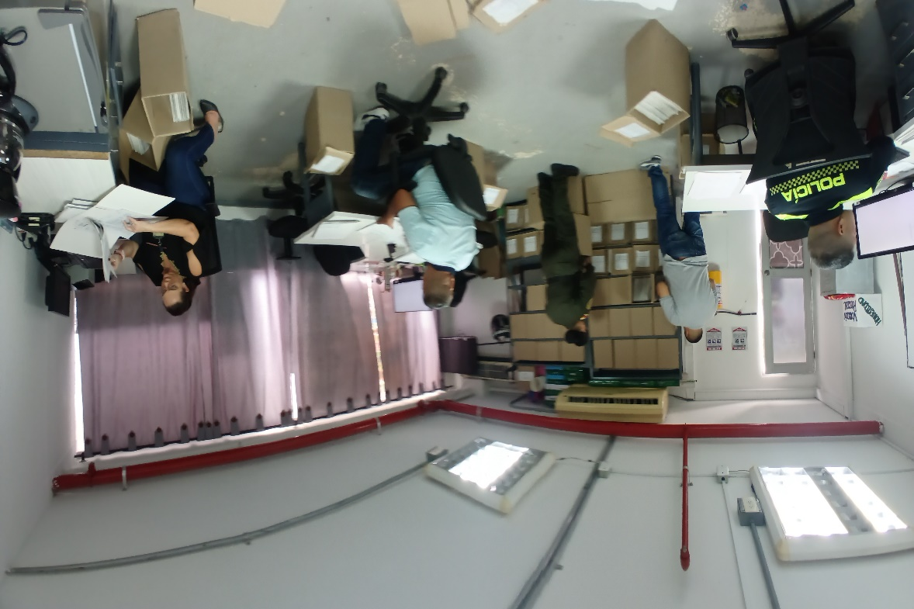 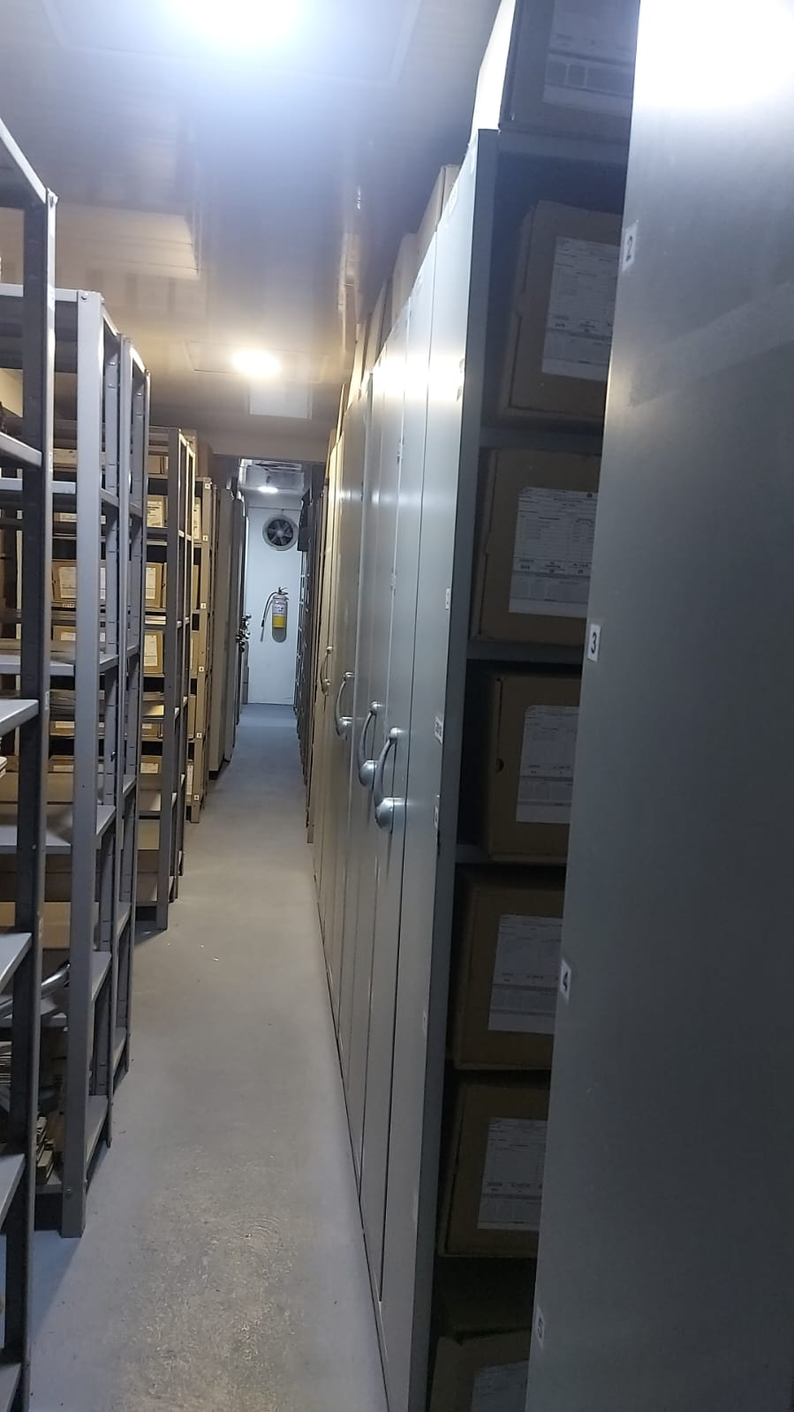 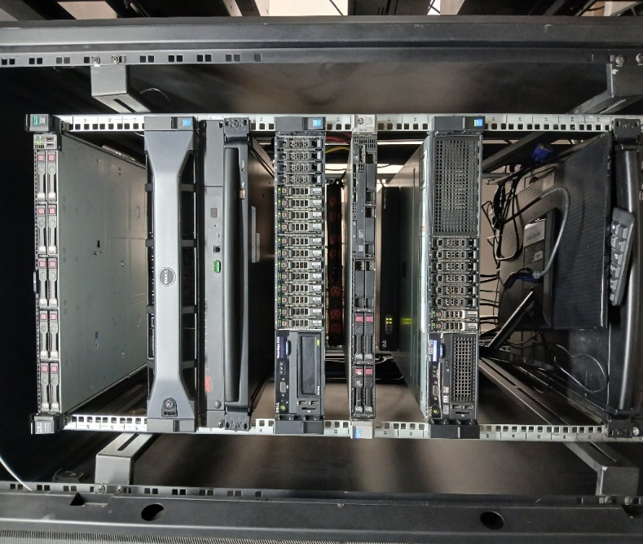 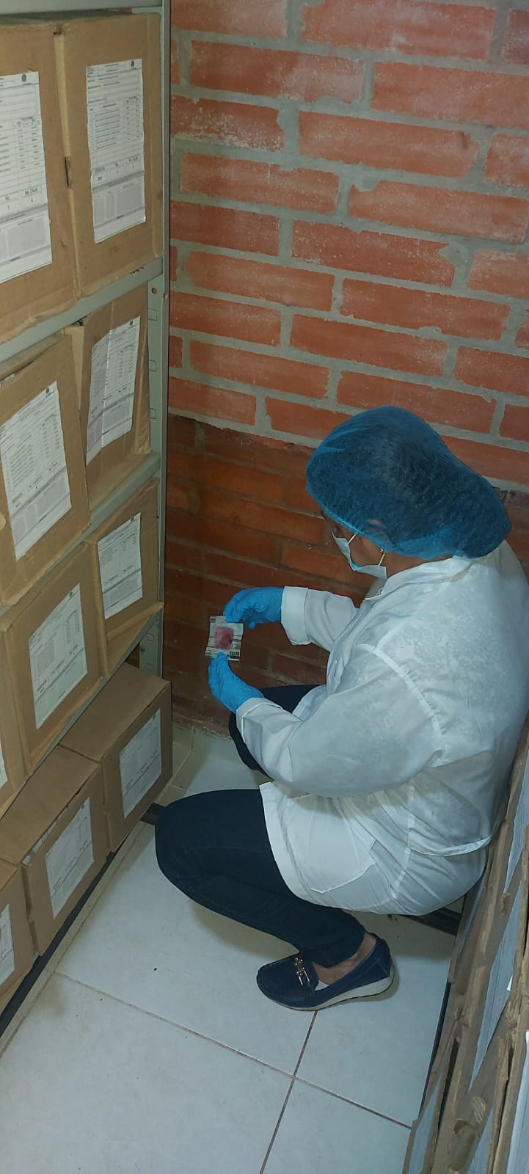 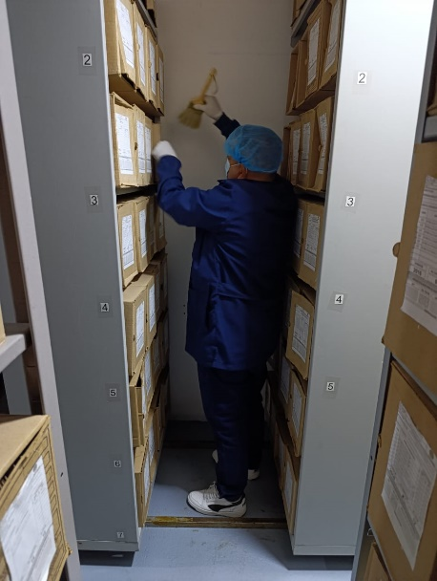 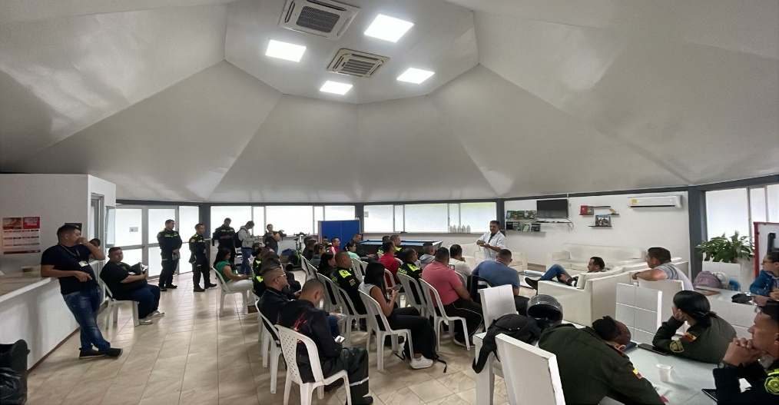 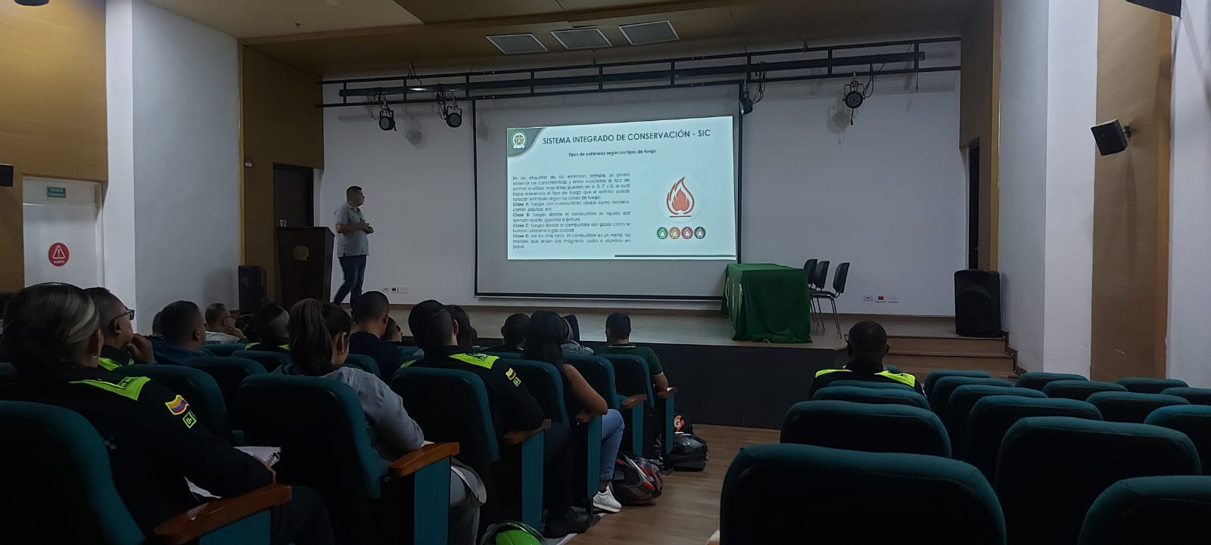 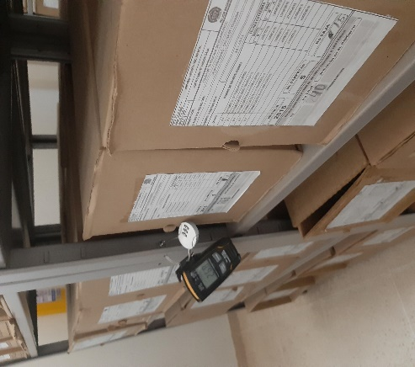

Fecha de Elaboración |  | 17 | 2 | 2026 |  | Fecha de Elaboración |  | 17 | 2 | 2026 | VISTO BUENO JEFE DE LA UNIDAD
Diagnóstico Elaborado por: |  |  |  |  |  | Jefe Grupo de Gestión Documental o quien haga sus veces |  |  |  |  | Jefe o Comandante de Unidad
 | Grado Nombres y Apellidos |  |  |  |  |  | Grado Nombres y Apellidos |  |  |  |  | Grado Nombres y Apellidos

Firma |  |  |  |  |  | Firma |  |  |  |  | Firma

